figuras
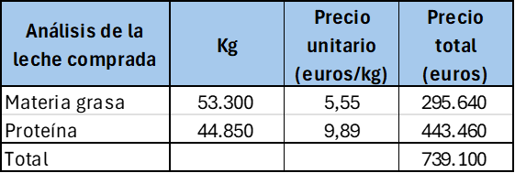

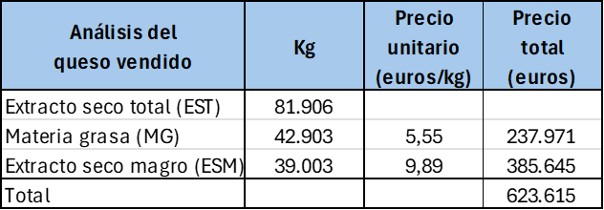

TD rendim
Etiquetas de fila | Suma de Rendim (L/kg) | Suma de EST (%)
1 | 7.85 | 51.12%
2 | 7.76 | 51.66%
3 | 7.84 | 52.86%
4 | 7.81 | 52.00%
5 | 8.28 | 51.89%
6 | 7.75 | 51.61%
7 | 8.17 | 52.21%
8 | 8.19 | 52.14%
9 | 7.83 | 51.58%
10 | 8.17 | 52.92%
11 | 7.94 | 52.81%
12 | 8.01 | 51.94%
13 | 7.93 | 51.97%
14 | 7.95 | 52.00%
15 | 7.92 | 52.09%
16 | 8.24 | 53.00%
17 | 8.32 | 52.19%
18 | 7.97 | 52.05%
19 | 8.12 | 51.88%
20 | 8.01 | 51.78%
21 | 7.99 | 51.82%
22 | 8.03 | 52.13%
23 | 7.83 | 51.89%
24 | 8.08 | 51.55%
25 | 8.13 | 52.36%
26 | 8.16 | 51.58%
27 | 8.11 | 51.86%
28 | 8.19 | 51.83%
29 | 8.06 | 51.85%
30 | 7.94 | 51.38%
31 | 7.83 | 52.13%
32 | 7.81 | 51.16%
33 | 8.10 | 52.68%
34 | 8.03 | 52.27%
35 | 7.93 | 52.62%
36 | 8.01 | 52.37%
37 | 7.99 | 52.03%
38 | 8.06 | 51.50%
39 | 7.89 | 52.85%
40 | 7.99 | 51.96%
41 | 7.97 | 52.37%
42 | 8.07 | 51.53%
43 | 7.56 | 51.37%
44 | 8.14 | 52.81%
45 | 8.05 | 52.80%
46 | 7.84 | 51.89%
47 | 7.92 | 52.04%
48 | 8.05 | 53.14%
49 | 7.76 | 51.98%
50 | 7.85 | 51.90%
51 | 7.81 | 51.84%
52 | 8.16 | 51.56%
Total general | 7.99 | 52.05%

